상품제안서
캘러웨이 크롬투어 X 360 트리플트랙 6구 골프공 | 상품코드: F30542

 |  |  |  |  |  |  | 02-412-0044 | www.easy1.co.kr
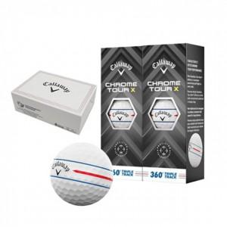

【상세/제작정보】 | 컬러인쇄 문의

【인쇄/포장옵션】 | / 포장불가능

【공급단가】 | 수량 | 24~ | 60~ | 120~ | 240~ | 500~
*VAT별도 | 단가 | 34,680원 | 34,100원 | 33,230원 | 32,650원 | 31,790원

【상품 URL】 | http://www.easy1.co.kr/src/goods_detail.php?gdno=30542

